Info Confidencial
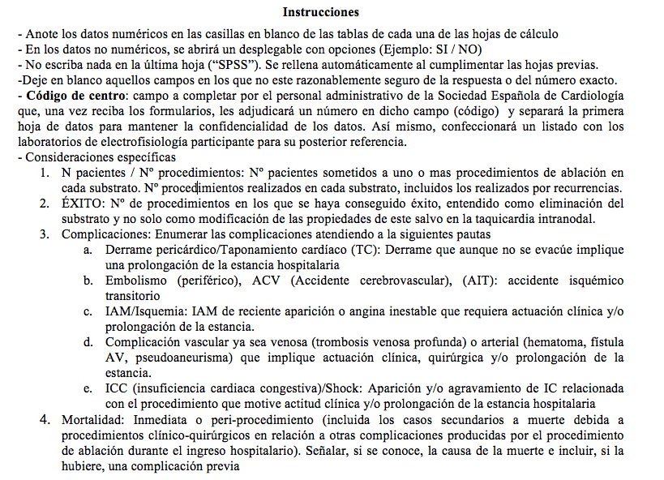
 |  | REGISTRO NACIONAL DE ABLACIÓN POR CATÉTER

 |  | AÑO: 2036 | Código del Centro*:

Hospital
Dirección | POLLASTROL
Codigo Postal
Ciudad
Comunidad Autónoma
Médico Responsable Datos
Teléfono de Contacto
Email de Contacto
(*) A rellenar por la secretaría de la SEA

